行為の概要書
入力可能なセルだけ選択できます。Tabキーを押すと入力可能セルだけ移動できます
 | 様式第５号の２(第６条関係)
下唐櫃地区まちづくり協定に係る地区内における行為の概要書
届出者 |  | 氏名
 |  | 住所 |  |  |  |  |  |  |  |  |  |  |  |  |  |  |  |  |  |  |  |  |  | 電話
代理者 |  |  |  |  |  |  |  |  |  |  |  |  |  |  |  |  |  |  |  |  |  |  |  | 電話
 |  |  |  |  |  |  |  |  |  |  |  |  |  |  |  |  |  |  |  |  |  |  |  | Fax
設計者 |  |  |  |  |  |  |  |  |  |  |  |  |  |  |  |  |  |  |  |  |  |  |  | 電話
セル内に入力したい内容が収まらない場合は、フォントサイズを変更してください
施工者 |  |  |  |  |  |  |  |  |  |  |  |  |  |  |  |  |  |  |  |  |  |  |  | 電話
印刷後に不要な項目を二重線で消してください
行為の種類 |  |  |  |  |  | □ | （建築物・工作物）の（新築・増築・改築・用途の変更）
 |  |  |  |  |  | □ | 土地の区画形質又は用途の変更 |  |  |  |  |  |  |  |  |  |  | □ |  |  | 木竹の伐採
行為の場所 |  |  |  |  |  | 北区
ゾーン区分
行為の概要 |  | 用途・業種 |  |  |  | 申請建物： |  |  |  |  |  |  |  |  |  |  |  |  | 従前建物：
 |  | 階数 |  |  |  | 地上 |  |  |  | 階 |  |  | 地下 |  |  | 階 |  |  | 構造 |  |  |  |  |  |  |  |  |  |  |  |  |  |  |  | 造
 |  | 高さ |  |  |  | 地上 |  |  |  |  |  |  | ｍ |  |  | 地下 |  |  |  |  |  |  |  |  |  |  |  | ｍ
 |  |  |  |  |  | 届出部分 |  |  |  |  |  |  | 届出以外の部分 |  |  |  |  |  | 合 計
 |  | 敷地面積 |  |  |  |  |  |  |  |  |  |  |  |  |  |  |  |  |  |  |  |  |  |  |  |  |  |  |  |  |  |  |  |  | ㎡
 |  | 建築面積 |  |  |  |  |  |  |  |  | ㎡ |  |  |  |  |  | ㎡ |  |  |  |  |  |  |  |  |  |  |  |  |  |  |  |  |  | ㎡
 |  | 延べ面積 |  |  |  |  |  |  |  |  | ㎡ |  |  |  |  |  | ㎡ |  |  |  |  |  |  |  |  |  |  |  |  |  |  |  |  |  | ㎡
工事期間 |  |  |  |  |  |  |  | 年 |  |  | 月 |  |  | 日 ～ |  |  |  |  |  | 年 |  |  |  | 月 |  |  |  |  | 日（予定）
配置図 |  |  |  |  |  | ※↓行為の場所を明示してください。
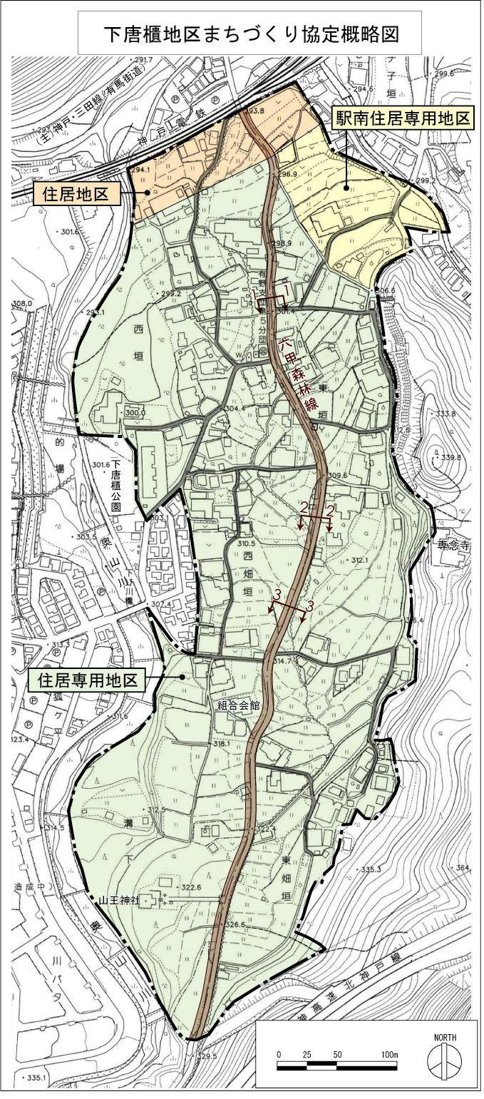 |  |  |  |  |  |  |  |  |  | 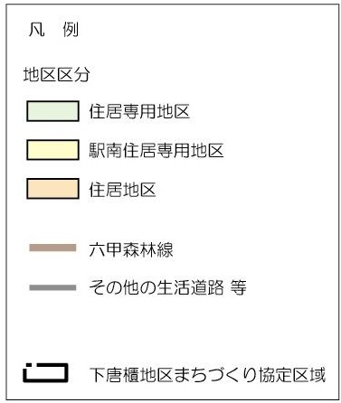 |  |  |  |  |  |  |  |  |  | 敷地面積の最低限度
 |  |  |  |  |  |  |  |  |  |  |  |  |  |  |  |  |  |  |  |  | □ |  | 有 |  |  | □ |  | 無
 |  |  |  |  |  |  |  |  |  |  |  |  |  |  |  |  |  |  |  | 道路後退線内の建築制限
 |  |  |  |  |  |  |  |  |  |  |  |  |  |  |  |  |  |  |  |  | □ |  | 有 |  |  | □ |  | 無
印刷後、地図上に行為の場所を赤い○等で明記してください。
 |  |  |  |  |  |  |  |  |  |  |  |  |  |  |  |  |  |  |  | 外壁等の位置の制限
 |  |  |  |  |  |  |  |  |  |  |  |  |  |  |  |  |  |  |  |  | □ |  | 有 | □ |  | 無 |  |  | 申請最低 |  |  |  |  |  |  | ｍ
 |  |  |  |  |  |  |  |  |  |  |  |  |  |  |  |  |  |  |  | 建築物の高さ制限
 |  |  |  |  |  |  |  |  |  |  |  |  |  |  |  |  |  |  |  |  | □ |  | 10ｍ |  |  | □ |  | 15ｍ
 |  |  |  |  |  |  |  |  |  |  |  |  |  |  |  |  |  |  |  | 共同住宅の住戸面積
 |  |  |  |  |  |  |  |  |  |  |  |  |  |  |  |  |  |  |  |  | １戸あたり |  |  |  |  |  |  |  |  | ㎡

セル内での改行は
Alt+Enter
です
 |  |  |  |  |  |  |  |  |  | 建築物等の意匠(形態、色彩) |  |  |  |  |  |  |  |  |  | 垣、柵または塀等
 |  |  |  |  |  |  |  |  |  | 外壁 |  | 色 彩 |  |  |  |  |  |  |  | □ |  | （ ） |  |  |  |  |  |  |  |  |  |  | を設置
 |  |  |  |  |  |  |  |  |  |  |  |  |  |  |  |  |  |  |  | □ |  | 設置しない
 |  |  |  |  |  |  |  |  |  |  |  | 材 料 |  |  |  |  |  |  |  | □ |  | 将来設置する予定
 |  |  |  |  |  |  |  |  |  |  |  |  |  |  |  |  |  |  |  | □ |  | その他 |  |  | （ ）
 |  |  |  |  |  |  |  |  |  | 屋根 |  | 色 彩 |  |  |  |  |  |  |  | 屋外広告物
 |  |  |  |  |  |  |  |  |  |  |  |  |  |  |  |  |  |  |  |  |  |  |  |  |  | □ |  | 有 |  |  |  | □ |  | 無
印刷は両面印刷でお願いします
 |  |  |  |  |  |  |  |  |  |  |  | 材 料 |  |  |  |  |  |  |  |  | 表示面積 |  |  |  |  |  |  |  |  |  | ㎡
 |  |  |  |  |  |  |  |  |  |  |  |  |  |  |  |  |  |  |  |  | ネオン等 |  |  |  |  | □ |  | 有 |  |  |  | □ |  | 無
 |  |  |  |  |  |  |  |  |  |  |  |  |  |  |  |  |  |  |  | その他留意事項
★記載もれはありませんか？★

受付番号及び年月日 |  |  |  |  |  |  |  |  | 第 |  |  |  |  |  | 号 |  |  |  |  |  |  | 年 |  |  | 月 |  |  |  | 日
 |  |  |  |  |  |  |  |  |  |  |  |  |  |  |  |  |  |  |  |  |  |  |  |  |  |  | （裏面につづく）
 |  | 裏面
付近見取図

配置図等

「挿入」メニューから図を貼り付けてください

縮尺を忘れずに記載してください

 | ※注意事項
 |  |  | １ 付近見取図に明示する事項
 |  |  | 方位，道路及び目標となる地形地物
 |  |  | ２ 配置図等に明示する事項
 |  |  |  | ① 縮尺，方位，敷地境界線，敷地内における建築物等の位置
 |  |  |  |  | 届出に係る建築物等と他の建築物等との別並びに敷地の接する道路の位置及び幅員
 |  |  |  | ② 壁面等の位置の制限に係る場合は，①に加えて制限線及び関係断面図
 |  |  | ※ 個人情報保護のため，部屋割り等建築物内部の状況は記載する必要がありません。

